17주차_파티클을 이용한 돌 생성하기
이전 페이지
다음 페이지
파티클을 이용한 돌 생성하기
 |  |  |  | * 초기값 : 포지션이 모두 0인 상태

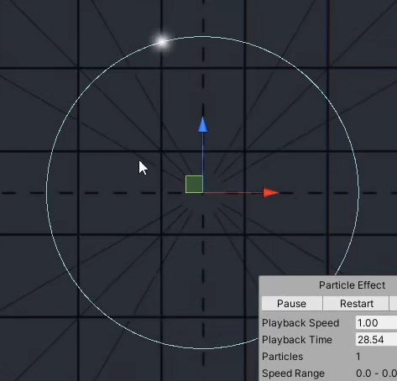
순서 | 설명
1 | 부모 파티클을 생성한다.
2 | Emission에서 Bursts만 사용하고, Count를 1로 만들어 시작과 동시에 1개만 나올 수 있도록 한다.
3 | Shape의 타입은 Circle로 만들며, 만들고 싶은 모양대로 변경해도 상관 없다.
4 | Shape의 Radius Thickness를 0으로 만들어 외곽에서 파티클이 생성하도록 만들어준다.
5 | Velocity over Lifetime에서 Orbital 중, z를 이용하여 파티클이 움직이도록 커브를 사용한다.

6 | 새로운 파티클을 만들어서 자식으로 넣어주고, 초기값을 만들어준다.
7 | Shape는 끄고, Emission에 Rate over Distance를 이용한다.
8 | Render Mode는 Mesh로 바꿔서 Mesh를 여러 개 추가하여, 돌 모양의 Mesh로 변경한다.

9 | 신규 Material를 만들어서 돌 텍스쳐를 넣어준다.

10 | 다시 부모 파티클에서 Sub Emitters를 체크하여, 자식 파티클을 넣어준다.

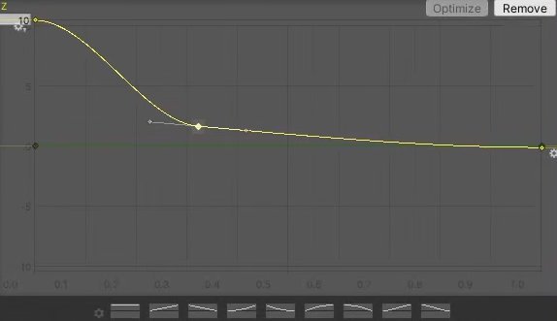
11 | 자식 파티클의 Renderer에서 Render Alignment를 View -> 카메라의 방향을 따라가지 않도록 Local로 변경한다.
12 | 자식 파티클의 속도는 0이며, 3D Start Rotation을 체크하여 x,y,z를 [위]180,[아래] -180도로 수정하여, 랜덤성을 나타낸다.

13 | 이때, 부모의 파티클 사이즈는 0으로 만들면 파티클은 회전하고 있기 때문에 부모의 파티클이 움직이면서
 | 자식 파티클[돌] 모양이 생성되어 점점 발생하는 효과를 나타낼 수 있다.
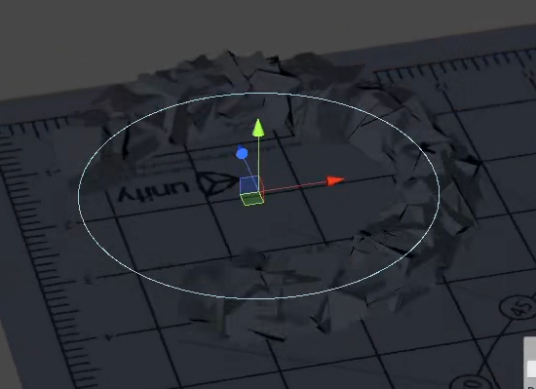

 |  | 결과 값

사용하는 예시
검기를 이용해서 바닥에 내려칠 때, 일자 라인에 맞춰 돌을 생성할 때, 사용하면 좋을 것 같다. |  |  | *이때 부모의 Shape를 Box로 만들어서 1자 형태로 만들면 가능하지 않을까?

